Sheet1
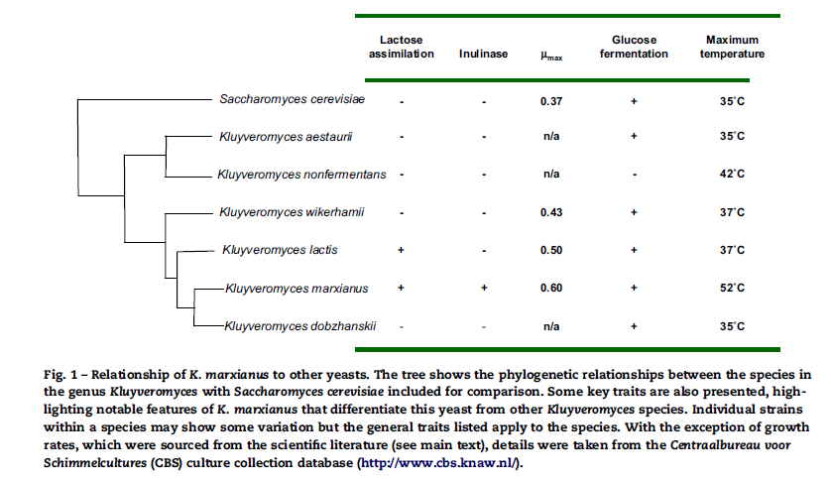
#별첨 2. Kluyveromyces marxianus 문헌조사 등급: 대외비 2015-03-19, 홍윤지

